EQVIEW封包組成(字符)
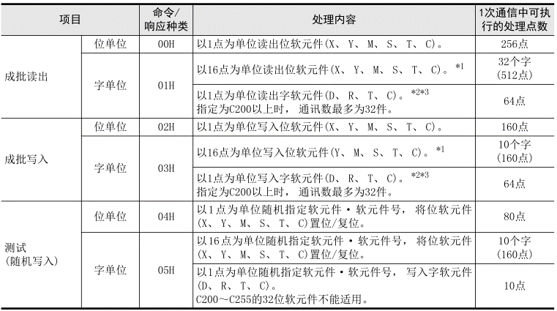
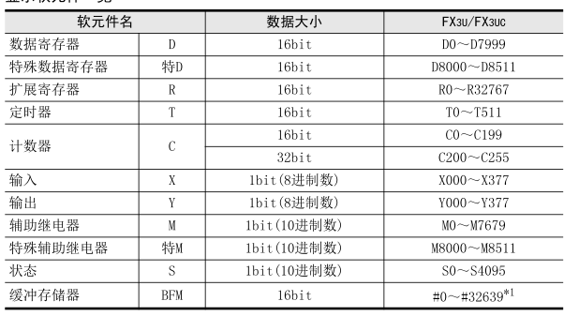
 |  |  | 元件進制/位元 | 元件範圍 | 元件範圍(16進制) |  | >READ 兩個指令 [00H] 多個連續讀出(位bit) [01H] 多個連續讀出(字word) ---------------------------------- >WRITE 四個指令 [02H] 多個連續寫入(位bit) [03H] 多個連續寫入(字word) [04H] 單個隨機寫入(位bit) [05H] 單個隨機寫入(字word)
BOOL | X | 5820 [輸入繼電器X] | 8進制/1bit | X000-377(255) | 0000-00FFH
 | Y | 5920 [輸出繼電器Y] | 8進制/1bit | Y000-377(255) | 0000-00FFH
 | M | 4D20 [輔助繼電器M] | 10進制/1bit | M000-M7679 M8000-M8511 | 0000-1DFFH 1F40-213FH | V
 | S | 5320 [狀態繼電器S] | 10進制/1bit | S0000-S4095 | 0000-0FFFH
 | TS 觸點 | 5453 [定時暫存器TS] 觸點 | 10進制/1bit | T000-511 | 0000-01FFH
 | CS 觸點 | 4353 [計數繼電器CS] 觸點 | 10進制/1bit | C000-199 (16bits) C200-C255 (32bits) | 0000-00C7H 00C8-00FFH
WORD (16bits) | D | 4420 [數據繼電器D] | 10進制/16bit | D0000-D7999 D8000-D8511 | 0000-1F3FH 1F40-213FH | V
 | TN 當前值 | 544E [定時暫存器TN] 當前值 | 10進制/16bit | T000-511 | 0000-01FFH
 | CN 當前值 | 434E [計數繼電器CN] 當前值 | 10進制/16bit 10進制/32bit | C000-199 C200-C255 (32bits) | 0000-00C7H 00C8-00FFH

EQVIEW封包組成(位-命令detail)
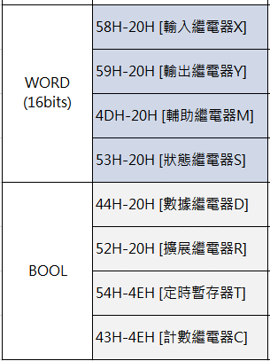
命令 | 傳送命令時，由低位到高位 |  |  | 讀取資訊時，由高位到低位進行資料之分析
 | 2 |  |  | 3
PC>PLC | 副標題 |  |  | 本文(命令) |  |  |  |  |  |  |  |  |  |  | >READ 兩個指令 [00H] 多個連續讀出(位bit) [01H] 多個連續讀出(字word) -------------------------------- >WRITE 四個指令 [02H] 多個連續寫入(位bit) [03H] 多個連續寫入(字word) [04H] 單個隨機寫入(位bit) [05H] 單個隨機寫入(字word)
READ | 項目 | 命令種類 |  | PC號 | 監視定時器 (L)---(H) | 起始元件編號 (L)---(H) |  |  |  | 元件名 (L)---(H) |  | 元件數量 | END
 |  | 1 x 8 Bits |  | 1 x 8 Bits | 2 x 8 Bits | 4 x 8 Bits |  |  |  | 2 x 8 Bits |  | 1 x 8 Bits
00H(位) | 連續讀出 READ | 00H [位單位(bit)] | 1 | FFH | 0A00H | 64H | 00H | 00H | 00H | 20H | 4DH | 0CH | 00H
M100~M111 |  |  |  | (FFH) | (000A) | (100) (0000-0064H) |  |  |  | (M) (4D20H) |  | 12個

01H(字) | 連續讀出 READ | 01H [字單位(word)] | 16 | FFH | 0A00H | 00H | 00H | 00H | 00H | 20H | 59H | 01H | 00H
Y00~Y17 |  |  |  | (FFH) | (000A) | (00) (0000-0000H) |  |  |  | (Y) (5920H) |  | 16個/16=(1)

01H(字) | 連續讀出 READ | 01H [字單位(word)] | 16 | FFH | 0A00H | DCH | 00H | 00H | 00H | 4EH | 43H | 40H | 00H
C220~C251 |  |  |  | (FFH) | (000A) | (220) (0000-00DCH) |  |  |  | (D) (434EH) |  | 32點*2=64字 |  | 取32個元件(因元件為32bit), 故32*2=64

 | 2 |  |  | 3
PC>PLC | 副標題 |  |  | 本文(命令)
WRITE | 項目 | 命令種類 |  | PC號 | 監視定時器 (L)---(H) | 起始元件編號 (L)---(H) |  |  |  | 元件名 (L)---(H) |  | 元件數量 |  | DATA(依功能而定)
 |  | 1 x 8 Bits |  | 1 x 8 Bits | 2 x 8 Bits | 4 x 8 Bits |  |  |  | 2 x 8 Bits |  | 1 x 8 Bits
02H(位) | 連續寫入 WRITE | 02H [位單位(bit)] | 1 | FFH (FFH) | 0A00H (000A) | 0AH | 00H | 00H | 00H | 20H | 4DH | 05H | 00H | 1,0H | 1,0H | 1,0H | 點數為奇數時，最後一位為虛擬位
M10~M14 |  |  |  |  |  | (10) (0000-000AH) |  |  |  | (M) (4D20H) |  | 5個 |  | M10,M11 |  | ,,,M14

03H(字) | 連續寫入 WRITE | 03H [字單位(word)] | 16 | FFH (FFH) | 0A00H (000A) |  |  |  |  |  |  |  |  | (低位)16bit(高位) |  | (低位)16bit(高位) |  | (低位)16bit(高位) |  | D100-D102寫入
D100~D102 |  |  |  |  |  |  |  |  |  |  |  |  |  | L | H | L | H | L | H
16bits |  |  |  |  |  | 64H | 00H | 00H | 00H | 20H | 44H | 03H | 00H | 34H | 12H | 76H | 98H | 09H | 01H
 |  |  |  |  |  | (100) (0000-0064H) |  |  |  | (D) (4420H) |  | 3個 |  | (1234H) |  | (9876H) |  | (0109H)
 |  |  |  |  |  |  |  |  |  |  |  |  |  | 4660 |  | 39030 |  | 265
 |  |  |  |  |  |  |  |  |  |  |  |  |  | D100 |  | D101 |  | D102

03H(字) | 連續寫入 WRITE | 03H [字單位(word)] | 16 | FFH (FFH) | 0A00H (000A) |  |  |  |  |  |  |  |  | (低位)16bit |  | (高位)16bit |  |  |  | (低位)16bit |  | (高位)16bit |  | C220-C251寫入,32bit(4bytes,2words)
C220~C251 |  |  |  |  |  |  |  |  |  |  |  |  |  | L | H | L | H | **** | **** | L | H | L | H
32bits |  |  |  |  |  | DCH | 00H | 00H | 00H | 4EH | 43H | 40H | 00H | 4EH | 61H | BCH | 00H |  |  | 40H | 01H | B9H | 02H
 |  |  |  |  |  | (220) (0000-00DC) |  |  |  | (C) (434EH) |  | 32點*2=64字 |  | (00BC-6141H) |  |  |  |  |  | (02B9-0140H)
 |  |  |  |  |  |  |  |  |  |  |  |  |  | 12345678 |  |  |  |  |  | 45678912
 |  |  |  |  |  |  |  |  |  |  |  |  |  | C220>>>> |  |  |  |  |  | >>>>C251

可用於單個
隨機寫入 | 相較於其他指令的格式不一樣
PC>PLC | 副標題 |  |  | 本文(命令)
WRITE | 項目 | 命令種類 |  | PC號 | 監視定時器 (L)---(H) | 元件數量 | END | 起始元件編號 (L)---(H) |  |  |  | 元件名 (L)---(H) |  | 狀態 指定 | 起始元件編號 (L)---(H) |  |  |  | 元件名 (L)---(H) |  | 狀態 指定
 |  | 1bytes(8bit) |  | 1bytes(8bit) | 2bytes(16bit)
04H(位) | 隨機寫入 WRITE | 04H [位單位(bit)] |  | FFH | 0A00H | 02H | 00H | 05H | 00H | 00H | 00H | 20H | 59H | 01H | 26H | 00H | 00H | 00H | 20H | 53H | 00H
Y5, S38 |  |  |  |  |  | 2個 | END | (5) (0000-0005H) |  |  |  | (Y) |  | ON | (38) |  |  |  | (S) |  | OFF

 | 副標題 |  |  | 本文(命令)
 | 項目 | 命令種類 |  | PC號 | 監視定時器 (L)---(H) | 元件數量 | END | 起始元件編號 (L)---(H) |  |  |  | 元件名 (L)---(H) |  | 狀態指定 (L)---(H) |  | 起始元件編號 (L)---(H) |  |  |  | 元件名 (L)---(H) |  | 狀態指定 (L)---(H)
 |  | 1bytes(8bit) |  | 1bytes(8bit) | 2bytes(16bit) |  |  |  |  |  |  |  |  |  |  |  |  |  |  |  |  |  |  | C18,16bit
05H(字) | 隨機寫入 WRITE | 05H [字單位(word)] |  | FFH | 0A00H | 02H | 00H | 14H | 00H | 00H | 00H | 20H | 59H | 29H | 7BH | 12H | 00H | 00H | 00H | 4EH | 43H | 50H | 00H | 16進制
16bits寫入 |  |  |  |  |  | 2個 | END | (20) (0000-0014H) |  |  |  | (Y) |  | 0010-1001 | 0111-1011 | (18) |  |  |  | (C) |  | (80) |  | 轉2進制
不可32bits |  |  |  |  |  |  |  |  |  |  |  |  |  | Y27-Y20 | Y37-Y30
 |  |  |  |  |  |  |  |  |  |  |  |  |  | 由高位往低位讀Y20-Y27,Y30-Y37

響應(正常)
PC<PLC | 2 |  |  | 3
 | 副標題 |  |  | 本文(響應)
(R)READ | 項目 | 響應種類 |  | 結束代碼 |  | DATA 各元件狀態(因功能而異)
 |  | 1 x 8 Bits |  | 1 x 8 Bits |  | (L)---(H) | (L)---(H) | (L)---(H) | (L)---(H) | (L)---(H) | (L)---(H)
00H(位) | 連續讀出 READ | 80H [位單位(bit)] |  | 00H |  | 取12個元件狀態(ON,OFF)
M100~M111 |  |  |  |  |  | 1,0H | 1,0H | 1,0H | 1,0H | 1,0H | 1,0H | 1>ON, 0>OFF |  | XYMS以此類推
 |  |  |  |  |  | M100,M101 | M102,M103 | M104,M105 | M106,M107 | M108,M109 | M110,M111

01H(位) | 連續讀出 READ | 81H [字單位(word)] |  | 00H |  | 9DH | 22H |  |  |  |  | 16進制
Y00~Y17 |  |  |  |  |  | 1001-1101 | 0010-0010 |  |  |  |  | 轉2進制
 |  |  |  |  |  | Y7….Y0(8) | Y17….Y10(8)
 |  |  |  |  |  | 由高位往低位讀Y0-Y7,Y10-Y17
 |  |  |  |  |  |  |  |  |  |  |  | 32bits(4bytes)*32=128bytes
01H(位) | 連續讀出 READ | 81H [字單位(word)] |  | 00H |  | (低位)16bit |  | (高位)16bit |  |  |  |  |  | (低位)16bit |  | (高位)16bit
C220~C251 |  |  |  |  |  | L | H | L | H | **** | **** | **** | **** | L | H | L | H
32bits |  |  |  |  |  | 4EH | 61H | BCH | 00H |  |  |  |  | 40H | 01H | B9H | 02H
 |  |  |  |  |  | 00BC-6141H |  |  |  |  |  |  |  | 02B9-0140H |  |  |  | 16進制
 |  |  |  |  |  | 12345678 |  |  |  |  |  |  |  | 45678912 |  |  |  | 轉10進制
 |  |  |  |  |  | C220>>>> |  |  |  |  |  |  |  | >>>>C251
 |  |  |  |  |  | 由高位往低位讀

 | 2 |  |  | 3
(W)WRITE | 副標題 |  |  | 本文(響應)
 | 項目 | 響應種類 |  | 結束代碼(正常結束)
02H(位) | 連續寫入 WRITE | 82H [位單位(bit)] |  | 00H
03H(字) | 連續寫入 WRITE | 83H [字單位(word)] |  | 00H
04H(位) | 隨機寫入 WRITE | 84H [位單位(bit)] |  | 00H
05H(字) | 隨機寫入 WRITE | 85H [字單位(word)] |  | 00H

 |  |  |  | 結束代碼(正常結束) |  | 異常代碼 | END
 |  |  |  | 5B |  | 12H | 00H
 |  |  |  | 00H以外 (異常)

